1GD-FR-0020
 |  |  |  |  |  | PROCESO DE GESTIÓN DOCUMENTAL |  |  |  |  |  |  |  |  | POLICÍA NACIONAL
Código:1GD-FR-0020
Fecha: 04/07/2018 |  |  |  |  |  | DIAGNÓSTICO INTEGRAL PARA LOS ARCHIVOS DE LA POLICÍA NACIONAL
Versión: 0

CIUDAD: SOACHA |  |  |  |  |  |  |  |  | FECHA ELABORACIÓN DEL DIAGNÓSTICO |  |  |  |  |  |  | 1 |  | 12 |  |  | 2024
RESPONSABLE DEL DILIGENCIAMIENTO: INTENDENTE
A. IDENTIFICACIÓN
CÓDIGO Y NOMBRE DE LA UNIDAD: 3.8.9.1 POLICÍA METROPOLITANA DE SOACHA
FECHA DE CREACIÓN DE LA UNIDAD: 30/09/2021 |  |  |  |  |  |  |  |  | ACTO ADMINISTRATIVO DE CREACIÓN DE LA UNIDAD: ACTO LEGISLATIVO 002 DE 2020
DIRECCIÓN DE LA UNIDAD: Carrera 4 No. 38-160, barrio Quintanares |  |  |  |  |  |  |  |  | ACTO ADMINISTRATIVO VIGENTE DE LA UNIDAD: RESOLUCION 03027 DEL 30/09/2021
CORREO ELECTRÓNICO DE LA UNIDAD: mesoa.coman@policia.gov.co |  |  |  |  |  |  |  |  | TELÉFONO: +57 3213942983 |  |  |  |  |  |  |  | IP:
A.1 DIRECTOR, COMANDANTE O JEFE DE LA UNIDAD:
NOMBRE:
GRADO: | CORONEL
CARGO: | COMANDANTE POLICIA METROPOLITANA DE SOACHA
TIEMPO EN EL CARGO: | 7 MESES 05 DIAS
A.2 ADMINISTRACIÓN DEL ARCHIVO
Jefe de Gestión Documental o Archivo
NOMBRES Y APELLIDOS: |  |  |  |  |  |  |  |  | CAPACITACIÓN O CURSOS EN GESTIÓN DOCUMENTAL Y ARCHIVÍSTICA
GRADO: INTENDENTE |  |  |  |  |  |  |  |  | 1 | DIPLOMADO GESTION DOCUMENTAL Y ADMINISTRACION DE ARCHIVOS
CARGO: JEFE DE GESTION DOCUMENTAL |  |  |  |  |  |  |  |  | 2 | CURSO ADMINISTRACION DOCUMENTAL EN EL ENTORNO LABORAL
TIEMPO EN EL PROCESO DE GESTIÓN DOCUMENTAL: 2 AÑO 04 MESES |  |  |  |  |  |  |  |  | 3
TIEMPO EN LA INSTITUCIÓN: 19 Años 7 Meses 0 Dias |  |  |  |  |  |  |  |  | 4
CORREO INSTITUCIONAL: |  |  |  |  |  |  |  |  | 5
No. CELULAR: |  |  |  |  |  |  |  |  | 6
No IP DE LA OFICINA Y/O GRUPO: NO APLICA |  |  |  |  |  |  |  |  | 7
CONDICIÓN MÉDICO LABORAL: |  |  |  |  |  |  |  |  | 8
Funciones del Jefe Grupo de Gestión Documental
1 | Supervisar el trámite en las ventanillas únicas de la documentación oficial a través de mecanismos para que se garantice el manejo expedito y controlado de la correspondencia
2 | Verificar el cumplimiento a los lineamientos del proceso de gestión documental, respecto al control de registros para que se ejecuten las directrices y regulaciones de los entes competentes
3 | Supervisar la ejecución del procedimiento archivo central con el fin de garantizar la disponibilidad e integridad de los activos de información para la consulta.
4 | Proyectar las modificaciones o actualizaciones de las tablas de retención documental cuando se requiera, para el trámite respectivo ante el comité de archivo de la unidad.
5 | Realizar las actividades establecidas en la gestión documental, aplicando la normativa vigente.
6 | Realizar las actividades establecidas para la implementación del sistema de gestión ambiental en la Policía Nacional.
7 | Guardar la reserva y confidencialidad de los documentos e información que sea de su conocimiento dentro del cumplimiento de sus funciones.
Responsable Archivo
NOMBRES Y APELLIDOS: |  |  |  |  |  |  |  |  | CAPACITACIÓN O CURSOS EN GESTIÓN DOCUMENTAL Y ARCHIVÍSTICA
GRADO: SUBINTENDENTE |  |  |  |  |  |  |  |  | 1 | CURSO ORGANIZACION DE ARCHIVOS DE GESTION
CARGO: RESPONSABLE DE ARCHIVO |  |  |  |  |  |  |  |  | 2 | No aplica
TIEMPO EN EL PROCESO DE GESTIÓN DOCUMENTAL: 0 año 6 meses 0 dias |  |  |  |  |  |  |  |  | 3 | No aplica
TIEMPO EN LA INSTITUCIÓN: 18 años - 10 meses - 02 días |  |  |  |  |  |  |  |  | 4 | No aplica
CORREO INSTITUCIONAL: |  |  |  |  |  |  |  |  | 5 | No aplica
No. CELULAR: |  |  |  |  |  |  |  |  | 6 | No aplica
No IP DE LA OFICINA Y/O GRUPO: NO APLICA |  |  |  |  |  |  |  |  | 7 | No aplica
CONDICIÓN MÉDICO LABORAL: |  |  |  |  |  |  |  |  | 8 | No aplica
Funciones del Responsable Archivo intermedio
1 | Revisar los parámetros establecidos en gestión documental con el fin de garantizar los niveles de seguridad y confidencialidad de la información.
2 | Llevar el control de la entrada y salida de documentos que se encuentren bajo su responsabilidad siguiendo los procedimientos establecidos con el fin de prevenir la pérdida de información.
3 | Revisar los conceptos técnicos sobre gestión documental emitidos por el grupo con el fin de que cumplan con las directrices de la Institución y estatal.
4 | Realizar las actividades establecidas en la gestión documental, aplicando la normativa vigente
5 | Guardar la reserva y confidencialidad de los documentos e información que sea de su conocimiento dentro del cumplimiento de sus funciones
TALENTO HUMANO
GRADO | APELLIDOS Y NOMBRES |  |  |  | CÉDULA | CARGO ACTUAL | No. De Celular | TIEMPO DE SERVICIO |  |  | TIEMPO EN EL PROCESO DE GESTIÓN DOCUMENTAL |  |  | NIVEL ACADÉMICO |  |  |  |  | CONDICIÓN MÉDICO LABORAL
 |  |  |  |  |  |  |  | Años | Meses | Días | Años | Meses | Días
IT |  |  |  |  |  | jefe gestion documental |  |  |  |  |  |  |  | TECNICO PROFESIONAL EN SERVICIO DE POLICIA
SI |  |  |  |  |  | Responsable de archivo |  |  |  |  |  |  |  | TECNICO PROFESIONAL EN SERVICIO DE POLICIA
ADS12 |  |  |  |  |  | Auxiliar de Servicios-10 |  |  |  |  |  |  |  | TECNOLOGÍA EN GESTIÓN DOCUMENTAL
ADS12 |  |  |  |  |  | Auxiliar de Servicios-10 |  |  |  |  |  |  |  | CURSO ADMINISTRACION DOCUMENTAL EN EL ENTORNO LABORAL
ADS12 |  |  |  |  |  | Auxiliar de Servicios-12 |  |  |  |  |  |  |  | TECNOLOGÍA EN GESTIÓN DOCUMENTAL
ADS12 |  |  |  |  |  | Auxiliar de Servicios-10 |  |  |  |  |  |  |  | TECNOLOGÍA EN GESTIÓN DOCUMENTAL
NIVEL Y TIPO DE ARCHIVO |  |  |  |  | Asesor |  | Control | Operativo |  |  |  |  | Administrativo |  |  |  |  | Docente
NIVEL DE LA UNIDAD |  |  |  |  |  |  |  |  | X
JURISDICCIÓN |  |  |  |  | Dirección |  |  | Oficina Asesora |  |  | Región |  | Metropolitana |  | Departamento |  |  | Escuela de Policía |  |  |  | Centro de Instrucción
 |  |  |  |  |  |  |  |  |  |  |  |  | X
MISIÓN DE LA UNIDAD |  |  |  |  | CON EL PROPÓSITO DE FORTALECER LAS CONDICIONES DE SEGURIDAD Y CONVIVENCIA EN EL MUNICIPIO DE SOACHA, MEDIANTE LA IMPLEMENTACIÓN DE LAS NUEVAS ESTRATEGIAS EN LA UTILIZACIÓN DE RECURSOS EN MATERIA TECNOLÓGICA, COMUNICACIONES Y MOVILIDAD MÁS EFECTIVA, PARA LA PREVENCIÓN DEL DELITO.
SISTEMA DE ARCHIVO |  |  |  |  | Centralizado |  |  |  |  |  |  | Descentralizado
 |  |  |  |  | X
CLASES DE ARCHIVOS |  |  |  |  | Archivo de Gestión |  | Archivo de Central |  | Archivo Intermedio |  |  | Archivo Histórico |  |  | Número de Depósitos
 |  |  |  |  | X |  | X |  |  |  |  |  |  |  | 1
NUMERO DE DEPENDENCIAS |  |  |  |  | Operativas |  |  |  |  |  |  |  | Administrativas
 |  |  |  |  | 13 |  |  |  |  |  |  |  | 11
 |  |  |  |  | EL GRUPO DE GESTIÓN DOCUMENTAL - ARCHIVO CENTRAL PRESTA LOS SIGUIENTES SERVICIOS
SERVICIOS QUE PRESTA |  |  |  |  | 1 | Requerimientos / Solicitudes |  |  |  |  | Periodicidad |  | Semanal | Cantidad |  | 20 | Origen |  | Interno
 |  |  |  |  | 2 | Respuesta Derechos de Petición |  |  |  |  |  |  | Semanal |  |  | 3 |  |  | Interno Y Externo
 |  |  |  |  | 3 | Prestamos y Consultas de Documentos |  |  |  |  |  |  | Mensual |  |  | 2 |  |  | Interno
 |  |  |  |  | 4 | Transferencias Documentales |  |  |  |  |  |  | Anual |  |  | 0 |  |  | Interno
 |  |  |  |  | 5
 |  |  |  |  | 6
 |  |  |  |  | 7
 |  |  |  |  | PROCESOS TÉCNICOS DE REPROGRAFÍA DESARROLLADOS
 |  |  |  |  | DIGITALIZACIÓN | Unidad de Conservación | Periodicidad | Cantidad | MICROFILMACIÓN |  |  | Soporte |  |  |  | Periodicidad |  |  | Cantidad
...
PROPIO: |  |  |  |  |  |  |  | No Aplica
B.5 EQUIPOS Y ENSERES
Accesorio |  |  |  |  |  |  | Cantidad | Accesorio |  |  |  |  | Cantidad | Accesorio |  |  |  |  |  |  | Cantidad | Cantidad
Cuenta con extintores CO2 (cuantos): |  |  |  |  |  |  | 1 | Termohigrómetros |  |  |  |  | 1 | Puestos de Trabajo |  |  |  |  |  |  | 2 | 2
Cuenta con extintores Multipropósito(cuantos): |  |  |  |  |  |  | 1 | Equipos de Computo |  |  |  |  | 4 | Teléfonos |  |  |  |  |  |  | 0 | 0
Cuenta con extractores de aire (cuantos): |  |  |  |  |  |  | 1 | Escáneres |  |  |  |  | 1 | Unidades de Conservación (Cajas) |  |  |  |  |  |  | 100 | 100
Cuenta con sensores de movimiento: |  |  |  |  |  |  | NO | Impresoras |  |  |  |  | 0 | Unidades de Conservación (Carpetas) |  |  |  |  |  |  | 200 | 200
Deshumidificadores |  |  |  |  |  |  | NO | Fotocopiadoras |  |  |  |  | 0 | Equipos de Microfilmación |  |  |  |  |  |  | NO | 0
Otros, cuales?
EVIDENCIA FOTOGRÁFICA
SE DEBERÁ ANEXAR FOTOGRAFÍAS QUE DEN CUANTA DE LAS CONDICIONES TÉCNICAS MÍNIMAS QUE PRESENTA LA ESTRUCTURA DEL ARCHIVO, EQUIPAMIENTO Y MOBILIARIO, ESTANTERÍA, SEÑALÉTICA Y SEGURIDAD, LAS ÁREAS COLINDANTES Y EL ESTADO DE LA INFORMACIÓN ADMINISTRADA POR LA UNIDAD
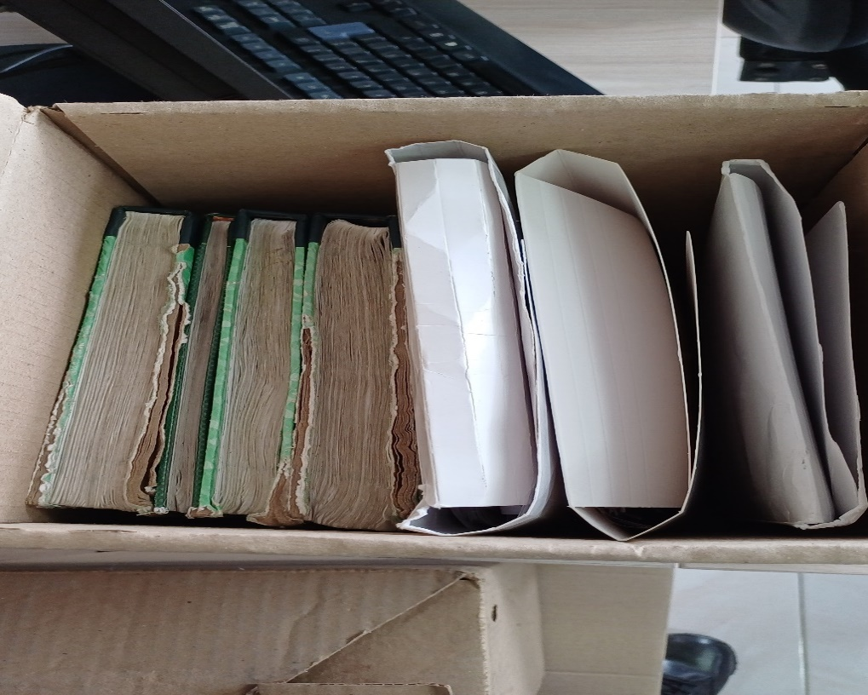
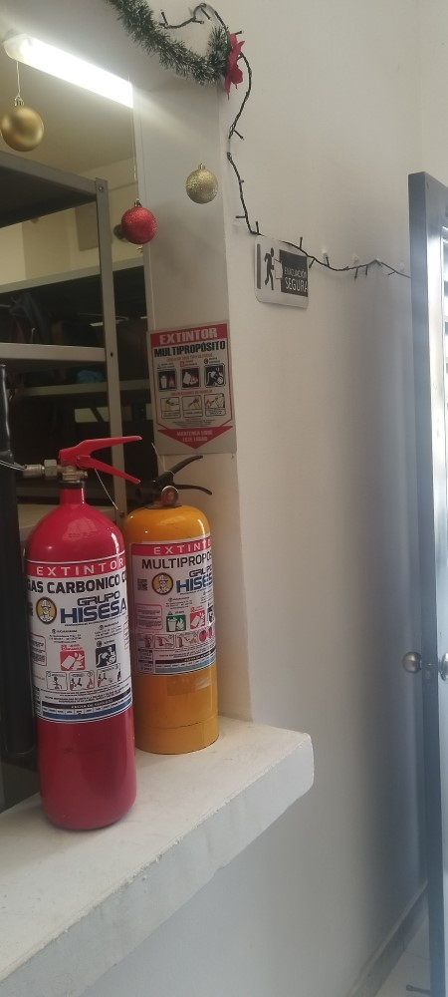
 |  | OFICINA PRINCIPAL |  |  |  | ORGANIZACIÓN |  |  |  | ESTADO DE LA INFORMACIÓN EN CUSTODIA DE LAS DIFERENTRES DEPENDENCIAS |  |  |  |  | SEÑALIZACIÓN Y EXTINTOR |  |  |  |  | ESTANTERIA
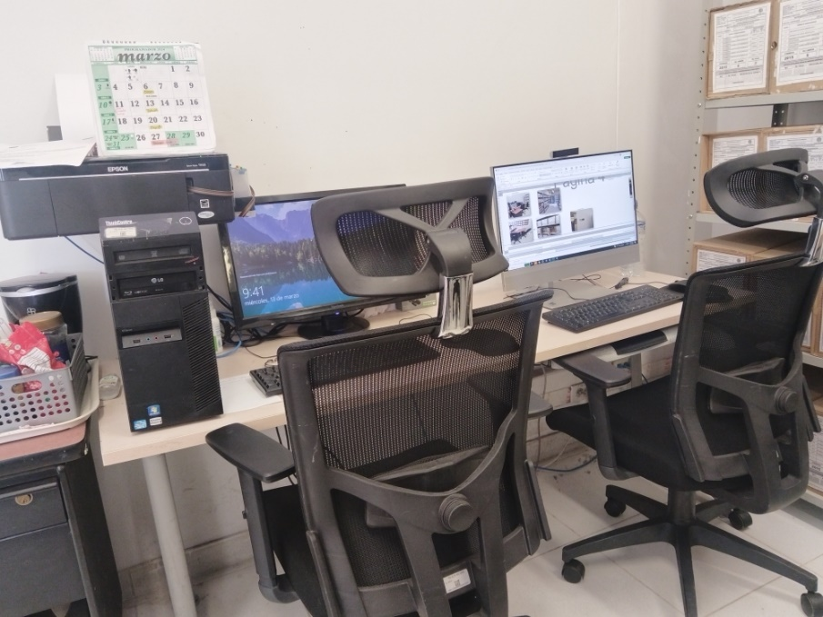
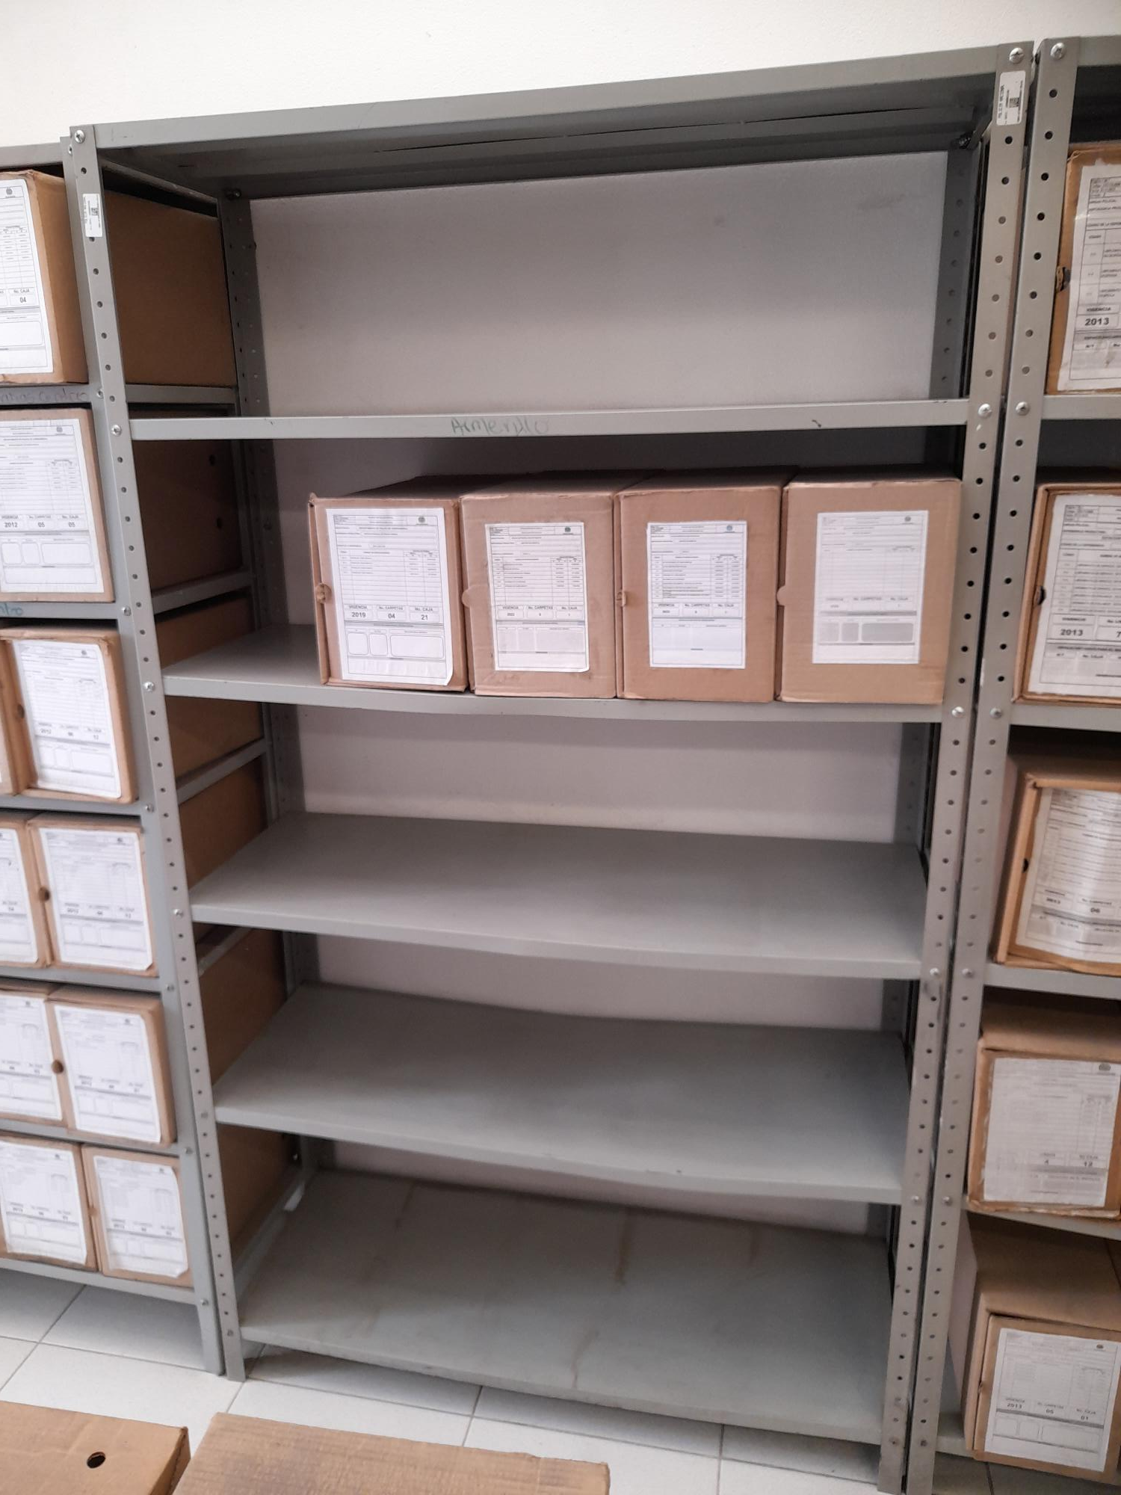
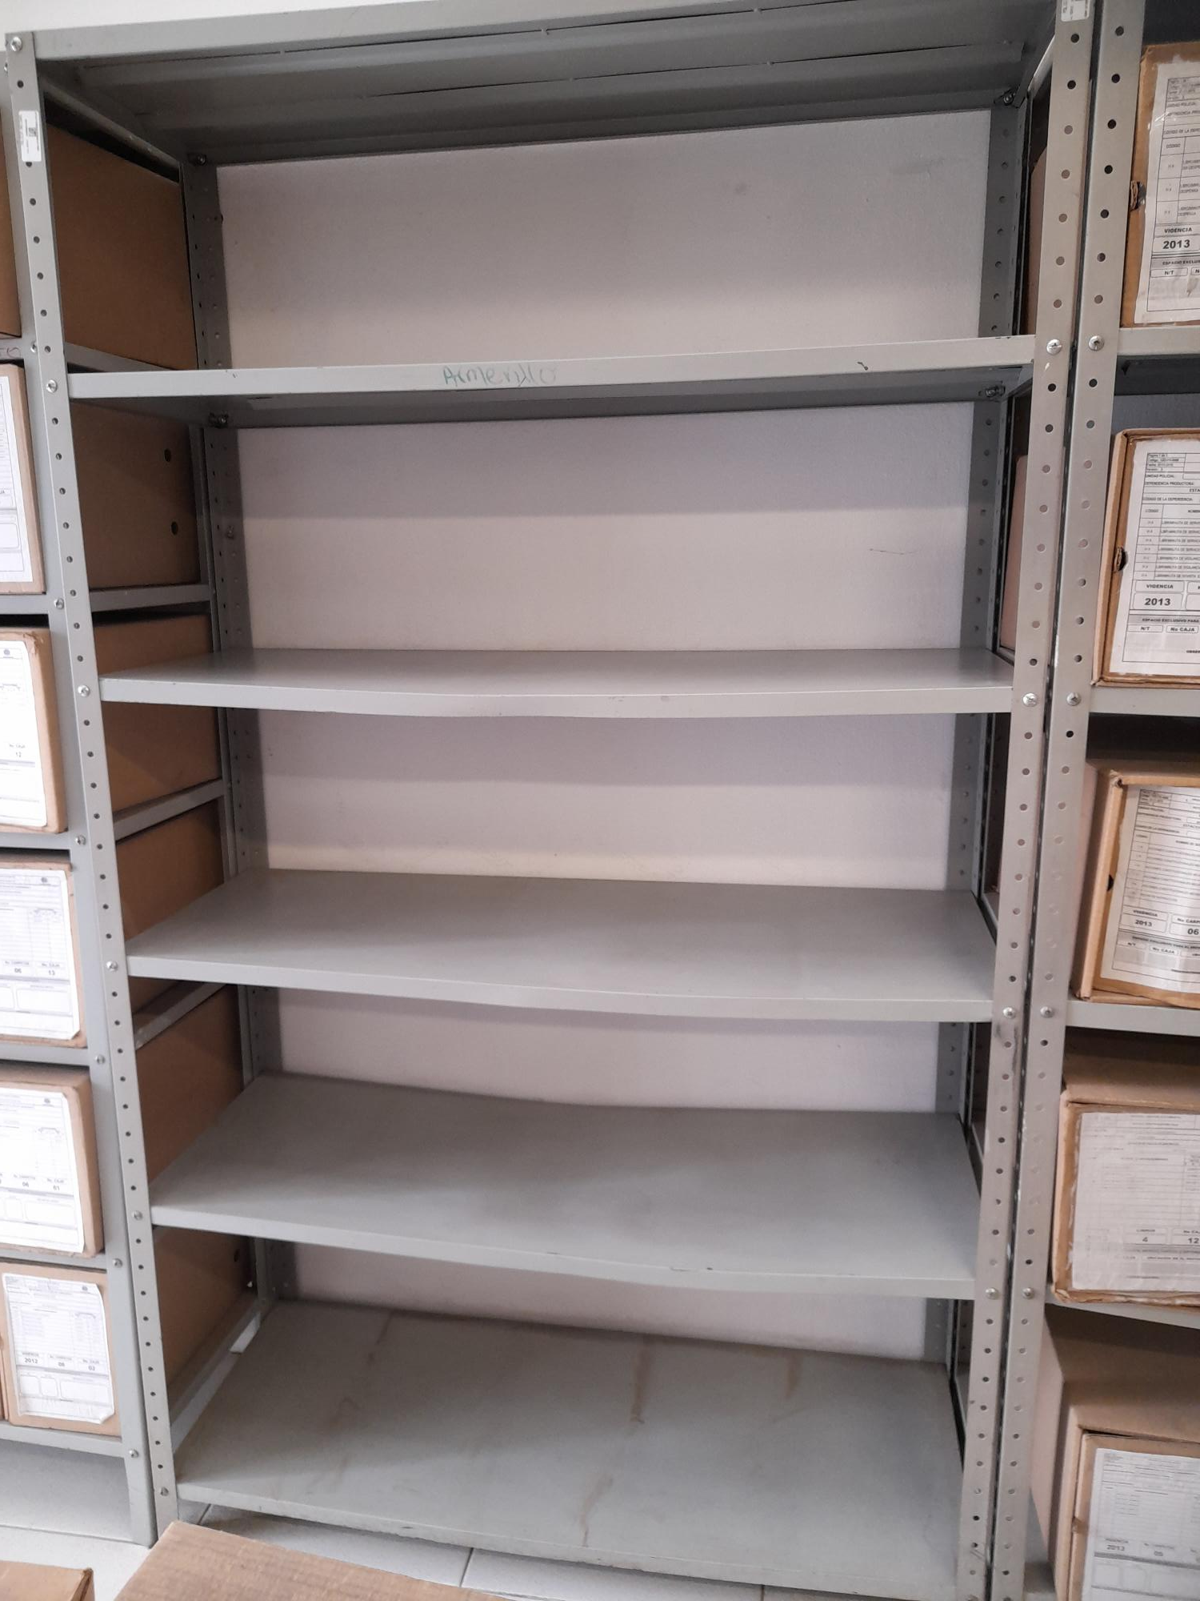

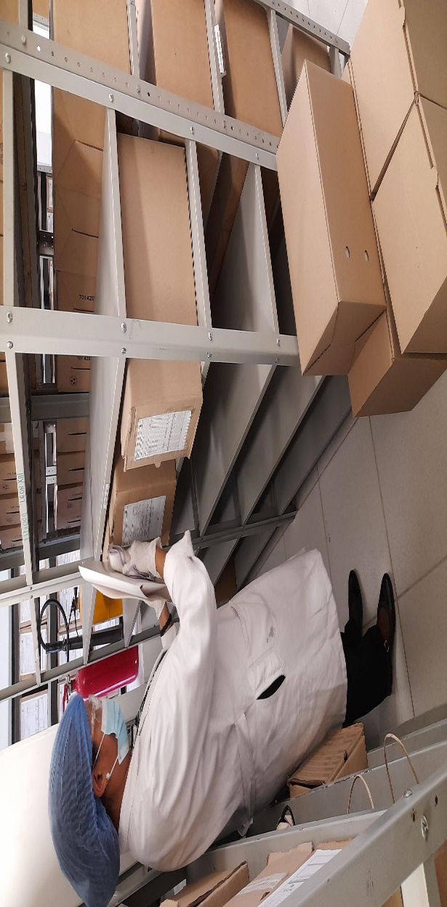
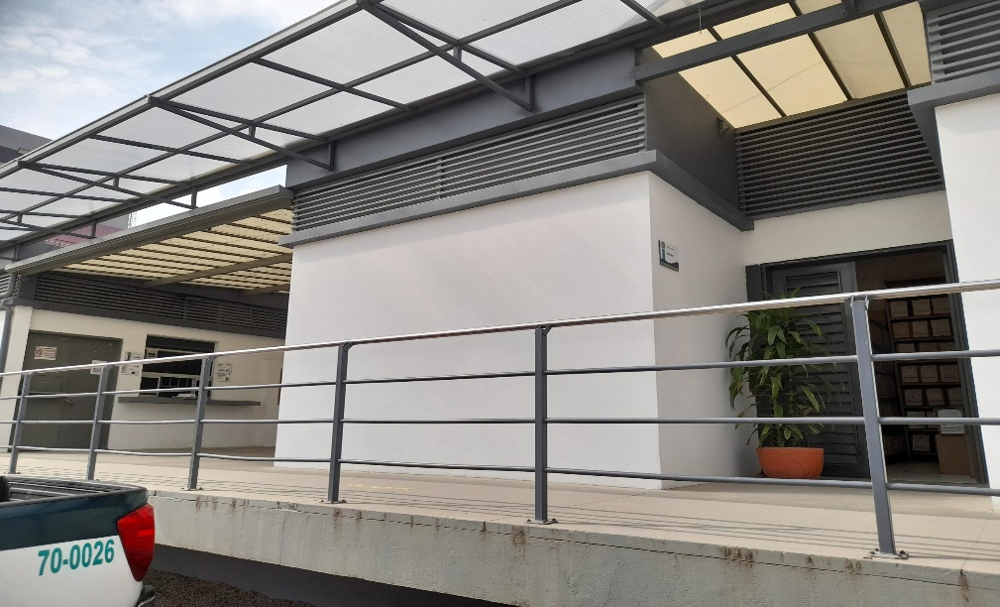
 |  | PUESTO DE TRABAJO NO. 1 Y 2 |  |  |  | ADMINISTRACION Y CUSTODIA |  |  |  | SEÑALIZACIÓN |  |  |  |  | AREAS COLINDANTES
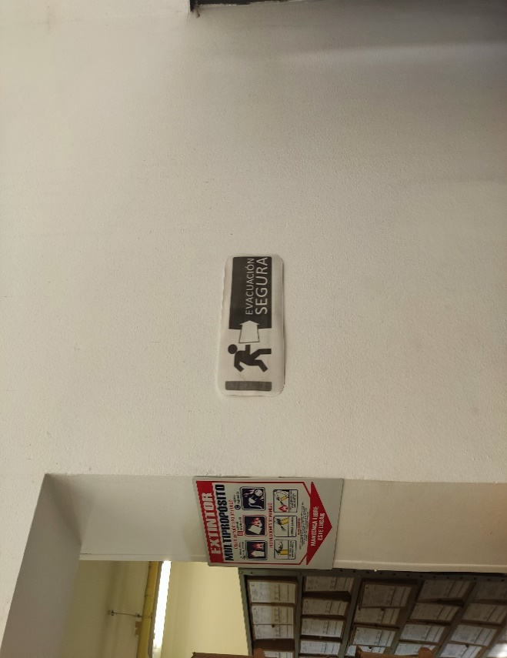

C. CARACTERÍSTICAS DE LA DOCUMENTACIÓN
IDENTIFICACIÓN DEL FONDO ACUMULDADO O DOCUMENTAL
UNIDAD POLICIAL |  |  |  |  |  | POLICÍA METROPOLITANA DE SOACHA |  |  |  | DEPENDENCIA PRODUCTORA: |  |  |  | POLICÍA METROPOLITANA DE SOACHA
ACERVO DOCUMENTAL
Fechas Extremas Acervo Documental |  |  |  |  | Cantidades de Unidades de Conservación Cajas |  | Cantidad Soporte Documental
Fecha Inicial |  | dia: | mes: | año: | NO APLICA |  | Archivo de Gestión | Papel (carpetas) | Análogo | Digital | Planos | Libros | Videos | Fotografías |  | Cintas |  | Microfilmes |  | Magnéticos y ópticos |  | Pergaminos
fecha final |  | dia: | mes: | año:
Fecha Inicial |  |  |  |  | NO APLICA |  | Archivo Central | Papel (carpetas) | Análogo | Digital | Planos | Libros | Videos | Fotografías |  | Cintas |  | Microfilmes |  | Magnéticos y ópticos |  | Pergaminos
fecha final
...
PLAN DE CONSERVACIÓN PREVENTIVA
C. Saneamiento ambiental: desinfección, desratización y desinsectación |  |  |  |  |  | Archivo de Gestión |  |  | Se realizo limpieza de documentos y áreas de trabajo |  |  | Todas las Dependencias adscritas a la MESOA realizan el despliegue de la comunicación GS-2024-043854-MESOA |  |  | Semestral |  |  |  |  | Es importante indicar que, la unidad se encuentra en proceso de fortalecimiento, razon por la cual, nos encontramos en proceso de mejora continua en el programa de Gestion Documental de esta unidad.
D. Monitoreo y control de condiciones ambientales |  |  |  |  |  | Archivo de Gestión |  |  | Se realiza control de las condiciones ambientales presentes en los depósitos documentales |  |  | Ya se cuentan con los equipos de medicion termohigrometro, luxometro y deshumificador. Aun no se a realizado la primera transferencia al archivo central, por tal motivo se contaran con los elementos para la vigencia 2025 |  |  | Semestral |  |  |  |  | Es importante indicar que, la unidad se encuentra en proceso de fortalecimiento, razon por la cual, nos encontramos en proceso de mejora continua en el programa de Gestion Documental de esta unidad.
E. Almacenamiento y re-almacenamiento |  |  |  |  |  | Archivo de Gestión |  |  | Se realizó las actividades correctivas del remplazo de las unidades de conservación que se encontraban en regular estado como también el cambio de rótulos de caja y carpetas según los parámetros del programa. |  |  | dicha actividad se ha relizado en los archivos de gestion de las dependencias y estaciones de policia, ya que no se a realizado la primera transferencia al archivo central |  |  | Semestral |  |  |  |  | Es importante indicar que, la unidad se encuentra en proceso de fortalecimiento, razon por la cual, nos encontramos en proceso de mejora continua en el programa de Gestion Documental de esta unidad.
F. Prevención de emergencias y atención de desastres. |  |  |  |  |  | Archivo Central |  |  | Se realizo socialización sobre el Plan de Prevención de emergencias y atención de desastres en el archivo central del Departamento |  |  | AC-2024-013068-MESOA |  |  | Semestral |  |  |  |  | Es importante indicar que, la unidad se encuentra en proceso de fortalecimiento, razon por la cual, nos encontramos en proceso de mejora continua en el programa de Gestion Documental de esta unidad.
PLAN DE CONSERVACIÓN PREVENTIVA
Programa |  |  |  |  |  | Clase de Archivo |  |  | Actividad |  |  | Evidencia |  |  | periodicidad |  |  |  |  | Observaciones
A. Preservación digitla a largo plazo |  |  |  |  |  | Archivo de Gestión |  |  |  |  |  |  |  |  |  |  |  |  |  | Aun no se ha realizado la primera transferencia correspondiente a la Policia Metropolitana de Soacha.
EVIDENCIA FOTOGRÁFICA
SE DEBERÁ ANEXAR FOTOGRAFÍAS QUE DEN CUANTA DE LAS CONDICIONES DE ORGANIZACIÓN, ADMINISTRACIÓN, CUSTODIA Y CONSERVACIÓN DE LOS ACERVOS DOCUMENTALES
Plan de conservación de preventiva
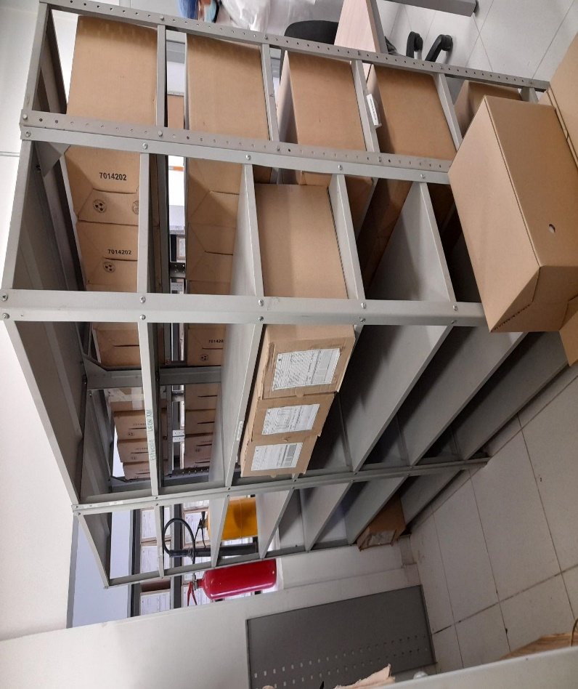
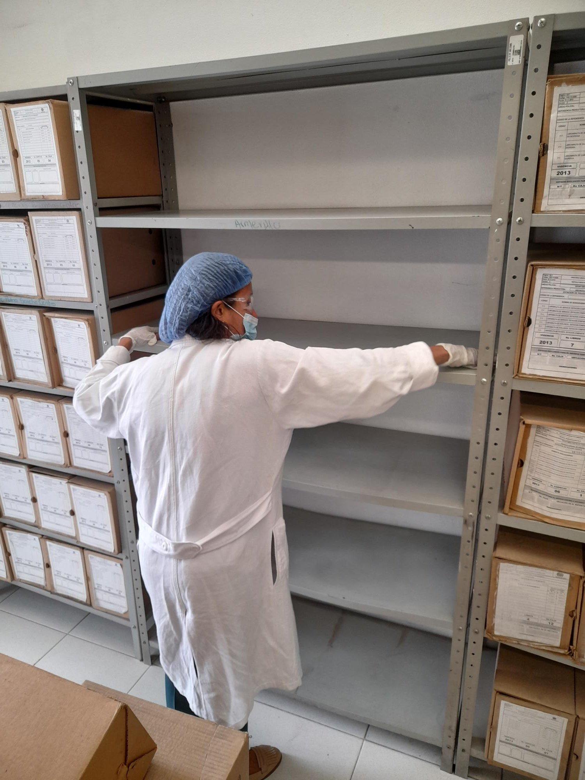
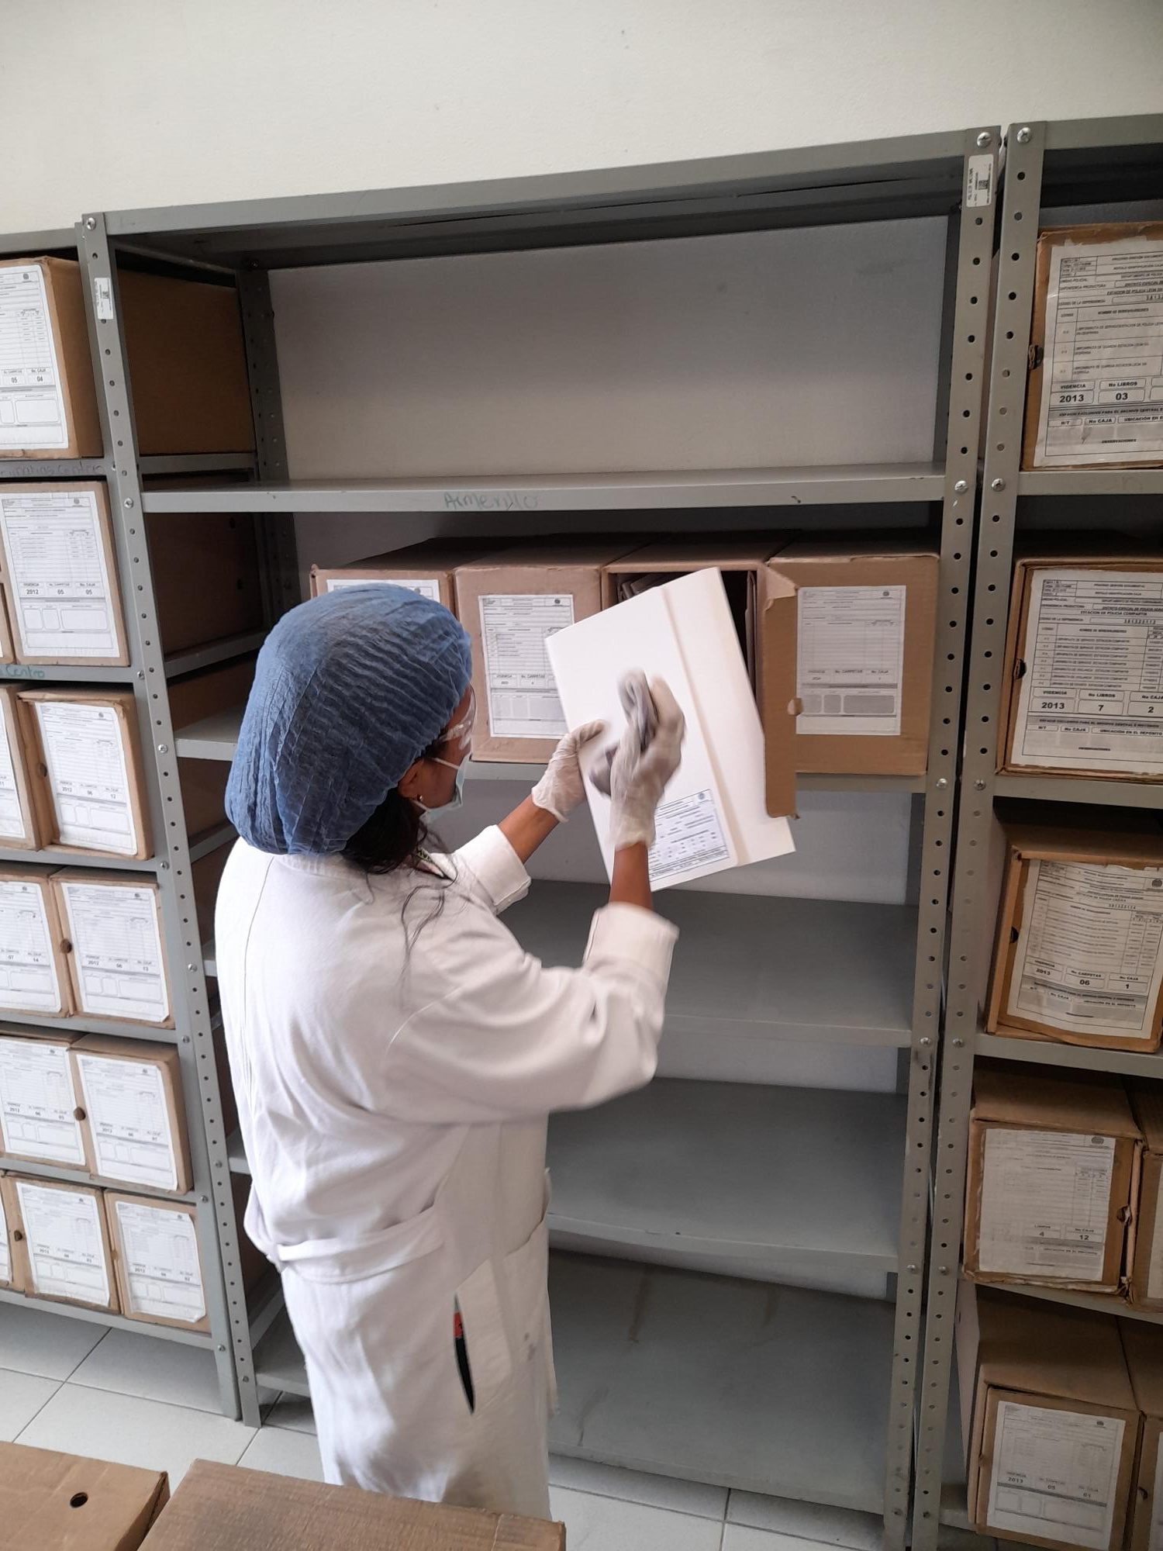

 |  |  |  |  |  |  | Fecha de Elaboración |  |  |  |  |  |  |  | VISTO BUENO JEFE DE LA UNIDAD
Diagnostico Elaborado por: | Intendente |  |  |  |  |  | Jefe de Gestión Documental | Intendente |  |  |  |  |  |  | Comandante de Unidad | Coronel
Grado Nombres y Apellidos |  |  |  |  |  |  |  | Grado Nombres y Apellidos |  |  |  |  |  |  | Grado Nombres y Apellidos

Firma |  |  |  |  |  |  | Firma | ____________________________________________________________________________ |  |  |  |  |  |  |  | Firma

